※使い方※
本Excelデータの位置づけ

標準化タスクフォース「Ⅰ.属性情報の標準化」の整備の中で、ロングリストとして属性項目を網羅的にまとめました。 標準属性項目リストのpdfは、ロングリストとして属性項目を網羅的にまとめたものですが、事前に意見照会した際にもご意見いただきました通り、閲覧性や検索性に不向きです。 本データは、標準属性項目リストのExcel版として、閲覧性及び検索性を高めるためにフィルタセットを付与したものです。 今後は何かしらのシステムとの連携を検討しておりますが、まずはExcelリストとしてご活用ください。

標準化タスクフォース 2026年3月13日

本Excelデータの使い方

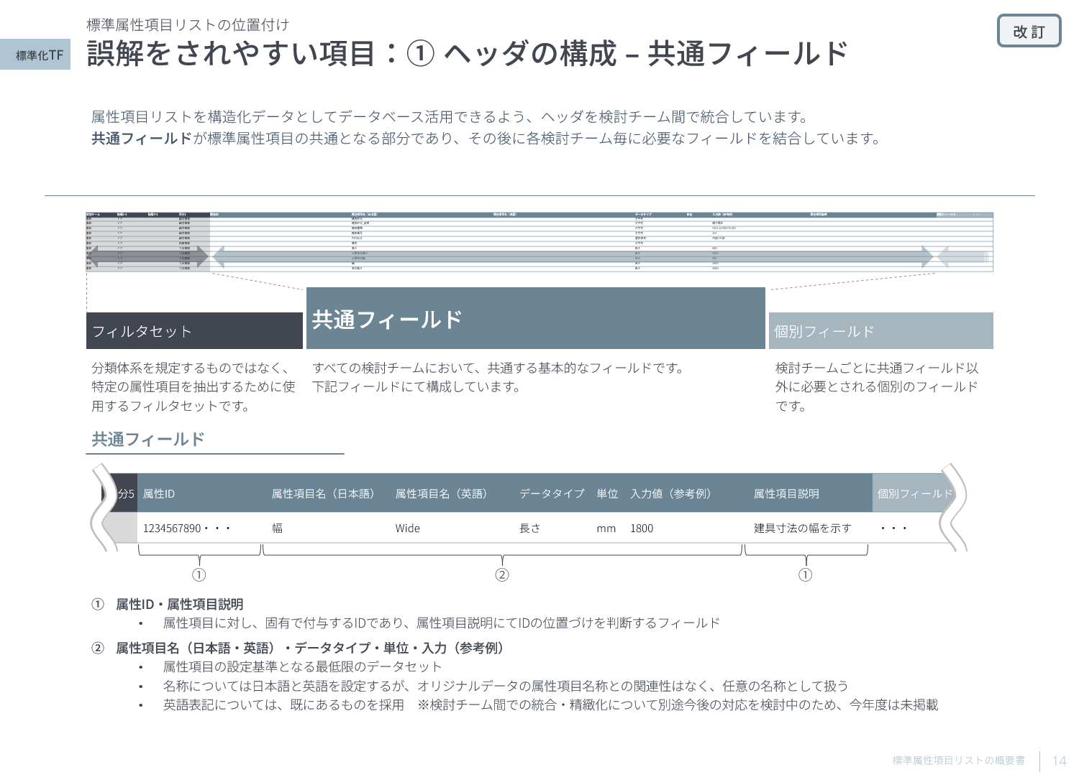
公開資料：データ連携環境の整備の検討成果について＞標準化TF_概要書_Ver2.0.pdf
 | フィルターセットは、①「検討チーム」、②「階層1-1～5」、「階層2-1～5」、「区分1～5」の4つで構成されています。 それぞれ、概要書にある通り、下記内容で設定しています。 ①「検討チーム」：属性項目を検討したチーム名（意匠・構造・設備）…今回は、プロジェクト情報など建物の基準となる属性項目についても検討したチームの記載 ②「階層1-1～5」、「階層2-1～5」、「区分1～5」：属性項目の閲覧性及び検索性を高めるために付与した階層および区分設定 -1 「階層1-1～5」：オブジェクトの種類を示す階層…属性項目が何かの種類に限定されていないものが多いため、階層1までの設定が多い -2 「階層2-1～5」：オブジェクトの部分を示す階層…階層1にてどこを示しているか判定可能な場合は、必ずしも値が入力されてはいない -3 「区分1～5」：オブジェクトの分類とは別に、属性項目の特性に合わせて仮に区分を定めたもの

1
フィルターセットの表示

 |  |  |  |  |  | フィルターセットの②については、構成ごとにグループ化しています。 リスト上部のプラスボタン（＋）を押下することで表示可能です。

2
フィルターセットの使い方
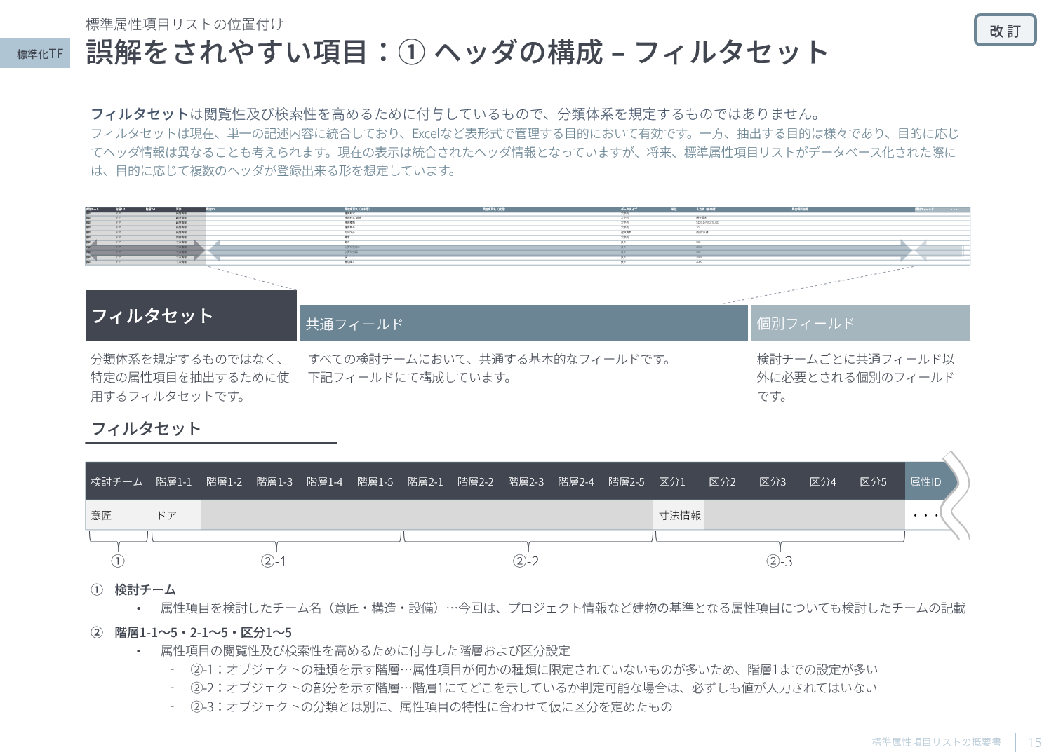
 |  | 例）意匠壁の性能のパラメータを確認したい 場合

 |  | 1.「検討チーム」フィールドのプルダウンにて、「意匠」を選択する | 2.「階層1-1」フィールドのプルダウンにて、「壁」を選択する | 3.「区分1」フィールドのプルダウンにて、「性能情報」を選択する | 4.性能に関わる属性項目のリストが確認できる

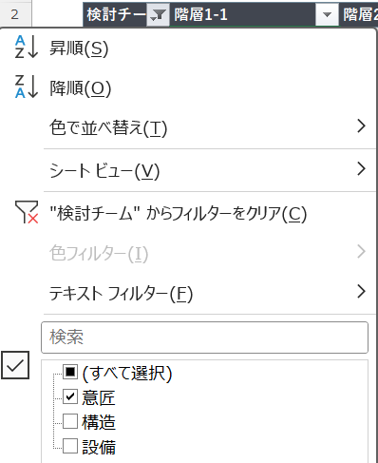

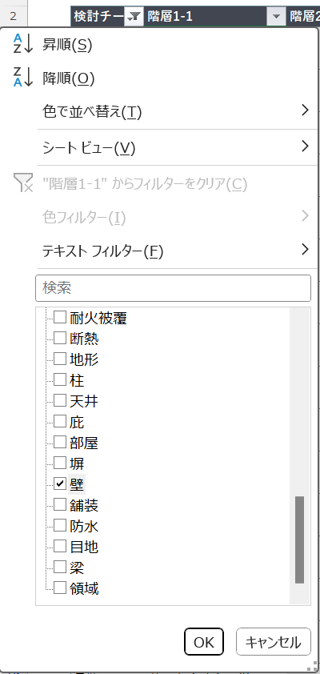
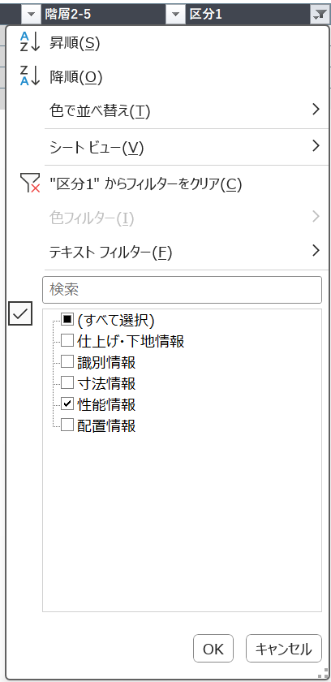

どの階層に含まれるか不明、もしくは想定した階層に対象がない場合

「属性項目名（日本語）」や「属性項目説明」フィールドから関連しそうなワードを検索してみてください

構造に関連するもののみ抜き出したい場合

「検討チーム」フィールドをプルダウンして、「構造」でフィルターをかけてみてください

